PASAPORTE
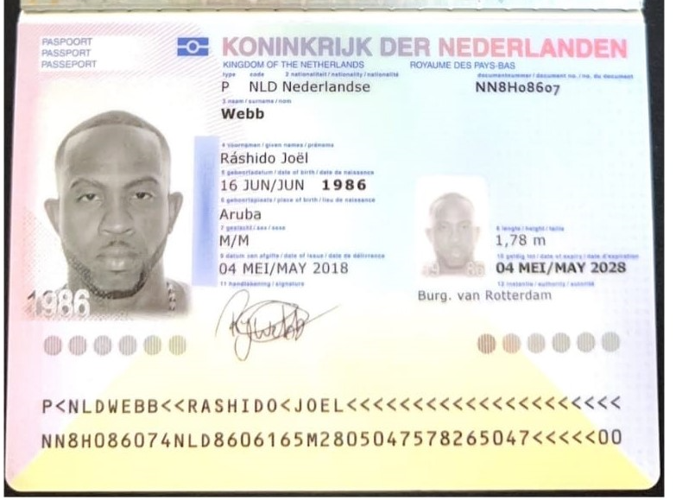
Nombre | Ráshido
Nombre | Joel
Apellido | Webb
Genero | Masculino
Pasaporte | NN8H08607
Fecha de nacimiento | 16 de Jun de 1986
Edad | 39
Estado civil | Not married
Dirección | Westzijdsepad 30, Rotterdam, HOLANDA
País | Aruba
Email: | rashidowebb@hotmail.com
Teléfono | 31 6 28735054
Profesión | No lo dio
RH | A+
Seguro | No lo dio
Peso | 100 kg
Altura | 1.78 cm
Idioma | English, dutch, spanish, papiamento

Salud | sufre de reflujo biliar y hipo constante (posible cancer sin diagnostico )
Estadia | FECHAS: 17 - 24 JUNIO - 2026

CONFIRMACION
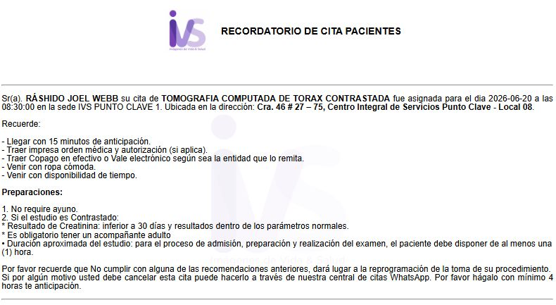
TOMOGRAFIA DE TÓRAX CONTRASTADA

COTIZACIONES CLINICAS
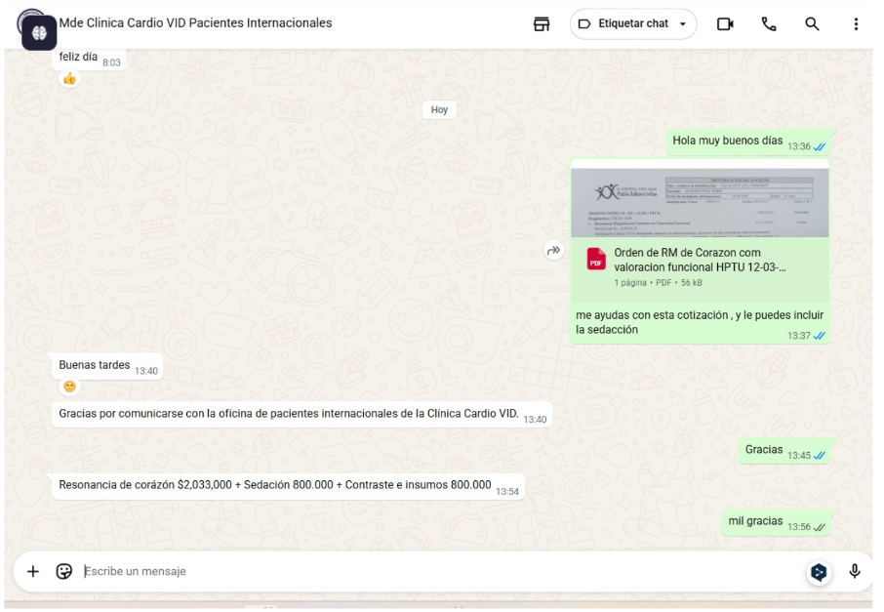
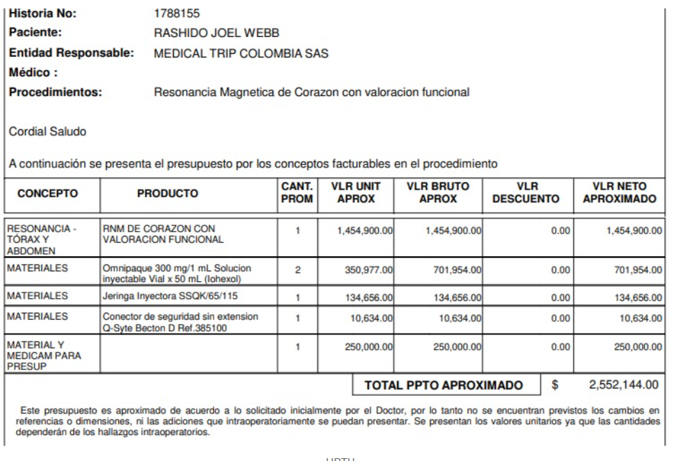
CARDIOVID |  |  | HPTU
 | RESONANCIA | $2,033,000
 | SEDACION | $800,000 |  | RESONANCIA | $1,454,900
 | CONTRASTE | $800,000 |  | SEDACION | PENDIENTE
 | TOTAL | $3,633,000 |  | CONTRASTE | $1,097,244
 |  |  |  | TOTAL | $2,552,144

FUNDACIÓN SAN VICENTE DE PAUL
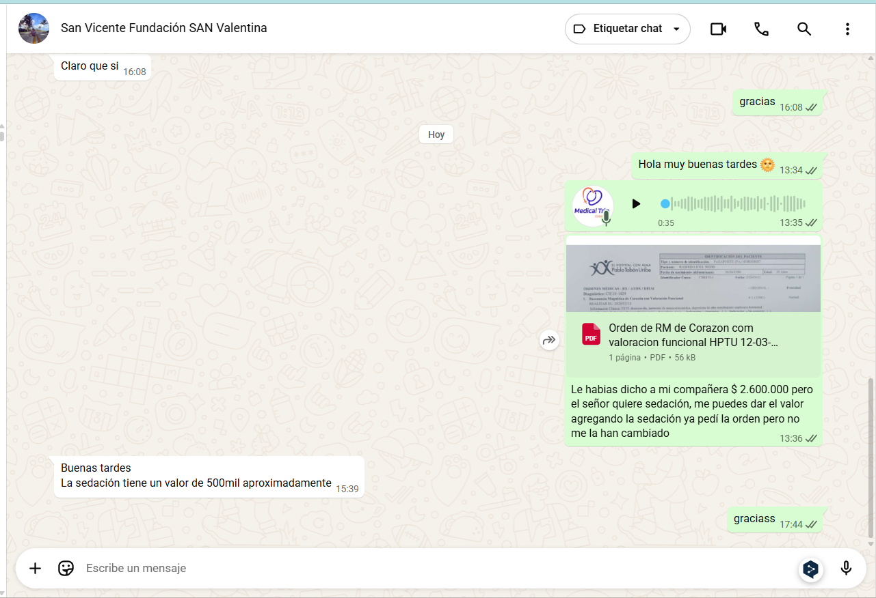

 | RESONANCIA | $2,600,000
 | SEDACION | $500,000
 | CONTRASTE | INCLUIDO
 | TOTAL | $3,100,000

